Con FV
 |  |  |  |  |  |  |  | Desglose de energía |  |  | Potencia a instalar (kW) |  | Eficiencia | Nota: eficiencia dependerá de condiciones de instalación*
 |  | Mes | Consumo antiguo | Consumo nuevo(kWh) |  |  | Básico | Intermedio | Intermedio alto | Excedente | 2.48 |  | 0.75 | Se podrá tomar como estándar 75% con una orientación e inclinación adecuadas
 |  | ENERO | 324 | 0 |  | ENERO | 0 | 0 |  | 0
 |  | FEBRERO | 180 | 0 |  | FEBRERO | 0 | 0 |  | 0 | Potencia de panel (Wp) | Nota: elegir potencia de panel a instalar* |  |  | Potencia necesaria (kW)
1 |  | MARZO | 188 | 0 |  | MARZO | 0 | 0 |  | 0 | 620 |  |  |  | 6.5
1 |  | ABRIL | 250 | 0 |  | ABRIL | 0 | 0 |  | 0
2 |  | MAYO | 512 | 0 |  | MAYO | 0 | 0 | 0 | 0 | Cantidad de paneles a instalar | Nota: elegir cantidad de paneles a instalar*
2 |  | JUNIO | 1350 | 561 |  | JUNIO | 175 | 225 | 161 | 0 | 4
2 |  | JULIO | 1430 | 1107 |  | JULIO | 175 | 225 | 200 | 507
2 |  | AGOSTO | 1730 | 1402 |  | AGOSTO | 175 | 225 | 200 | 802
Gráfica de ahorro ($)
 | Con paneles | Sin paneles
ENERO | $- | $822.81
FEBRERO | $- | $249.60
MARZO | $- | $261.57
ABRIL | $- | $498.60
MAYO | $- | $675.04
JUNIO | $756.89 | $4,168.92
JULIO | $3,084.54 | $4,525.93
AGOSTO | $4,400.98 | $5,864.68
SEPTIEMBRE | $3,526.33 | $4,887.39
OCTUBRE | $3,254.11 | $4,838.30
NOVIEMBRE | $4,170.15 | $5,677.32
DICIEMBRE | $476.70 | $1,900.62
 |  | SEPTIEMBRE | 1511 | 1206 |  | SEPTIEMBRE | 175 | 225 | 200 | 606
 |  | OCTUBRE | 1500 | 1145 |  | OCTUBRE | 175 | 225 | 200 | 545
 |  | NOVIEMBRE | 1432 | 1088 |  | NOVIEMBRE | 75 | 125 |  | 888
 |  | DICIEMBRE | 570 | 245 |  | DICIEMBRE | 75 | 125 |  | 45
 |  |  | Total | Total
 |  |  | 10977 | 6754

 |  | Nota: las HSP se deberán cambiar acorde al sitio de la instalación*
 |  | Generación |  |  |  |  |  | Cobros por kWh
 |  | Mes | Días | HSP (23°) | Generación |  | Básico | Intermedio | Intermedio alto | Excedente
 |  | ENERO | 31 | 5.74 | 330 |  | 1.063 | 1.29 | 0 | 3.777
 |  | FEBRERO | 28 | 6.57 | 342 |  | 1.063 | 1.29 | 0 | 3.777
 |  | MARZO | 31 | 7.3 | 420 |  | 1.063 | 1.29 | 0 | 3.777
 |  | ABRIL | 30 | 7.34 | 409 |  | 1.063 | 1.29 | 0 | 3.777
 |  | MAYO | 31 | 7.01 | 404 |  | 0.965 | 1.119 | 1.44 | 3.847
 |  | JUNIO | 30 | 6.06 | 338 |  | 0.965 | 1.119 | 1.44 | 3.847
 |  | JULIO | 31 | 5.61 | 323 |  | 0.965 | 1.119 | 1.44 | 3.847
Gráfica de ahorro (kWh)
 | Con paneles | Sin paneles
ENERO | 0 | 324
FEBRERO | 0 | 180
MARZO | 0 | 188
ABRIL | 0 | 250
MAYO | 0 | 512
JUNIO | 561 | 1350
JULIO | 1107 | 1430
AGOSTO | 1402 | 1730
SEPTIEMBRE | 1206 | 1511
OCTUBRE | 1145 | 1500
NOVIEMBRE | 1088 | 1432
DICIEMBRE | 245 | 570
 |  | AGOSTO | 31 | 5.7 | 328 |  | 0.965 | 1.119 | 1.44 | 3.847
 |  | SEPTIEMBRE | 30 | 5.47 | 305 |  | 0.965 | 1.119 | 1.44 | 3.847
 |  | OCTUBRE | 31 | 6.16 | 355 |  | 0.965 | 1.119 | 1.44 | 3.847
 |  | NOVIEMBRE | 30 | 6.17 | 344 |  | 1.063 | 1.29 | 0 | 3.777
 |  | DICIEMBRE | 31 | 5.64 | 325 |  | 1.063 | 1.29 | 0 | 3.777
 |  |  |  | 6.23 | 4223

 |  | Mes | $ básico | $ intermedio | $ Intermedio alto | $ excedente |  | Total | Total + IVA
 |  | ENERO | $- | $- | $- | $- |  | 0 | $-
 |  | FEBRERO | $- | $- | $- | $- |  | 0 | $-
 |  | MARZO | $- | $- | $- | $- |  | 0 | $-
 |  | ABRIL | $- | $- | $- | $- |  | 0 | $-
 |  | MAYO | $- | $- | $- | $- |  | 0 | $-
 |  | JUNIO | $168.88 | $251.78 | $231.84 | $- |  | 652.49 | $756.89
 |  | JULIO | $168.88 | $251.78 | $288.00 | $1,950.43 |  | 2659.079 | $3,084.54
 |  | AGOSTO | $168.88 | $251.78 | $288.00 | $3,085.29 |  | 3793.944 | $4,400.98
 |  | SEPTIEMBRE | $168.88 | $251.78 | $288.00 | $2,331.28 |  | 3039.932 | $3,526.33
 |  | OCTUBRE | $168.88 | $251.78 | $288.00 | $2,096.62 |  | 2805.265 | $3,254.11
 |  | NOVIEMBRE | $79.73 | $161.25 | $- | $3,353.98 |  | 3594.951 | $4,170.15
 |  | DICIEMBRE | $79.73 | $161.25 | $- | $169.97 |  | 410.94 | $476.70
 |  |  |  |  |  |  |  |  | $19,669.70

 |  |  | 0
 |  | Cálculo de contraprestación: No modificar
 |  |  |  |  | Consumo nuevo
 | ENERO | 0 | -6 | -559 | 0
 | FEBRERO | 0 | -162 | -559 | 0
 | MARZO | 0 | -232 | -559 | 0
 | ABRIL | 0 | -159 | -559 | 0
 | MAYO | 108 | 108 | 0 | 0
 | JUNIO | 1012 | 1012 | 561 | 561
 | JULIO | 1107 | 1107 | 1107 | 1107
 | AGOSTO | 1402 | 1402 | 1402 | 1402
 | SEPTIEMBRE | 1206 | 1206 | 1206 | 1206
 | OCTUBRE | 1145 | 1145 | 1145 | 1145
 | NOVIEMBRE | 1088 | 1088 | 1088 | 1088
 | DICIEMBRE | 245 | 245 | 245 | 245
 |  |  |  |  | 6754
 | 0 |  | 6 | 559
 | 0 |  | 162 | 559
 | 0 |  | 232 | 559 | -451
 | 0 |  | 159 | 559
 | 108 |  | 0 | 559
 | 1012 |  | 0 | 451
 | 1107 |  | 0 | 0
 | 1402 |  | 0 | 0
 | 1206 |  | 0 | 0
 | 1145 |  | 0 | 0
 | 1088 | 7313 | 0 | 0
 | 245 | 3664 | 0 | 0

COSTOS
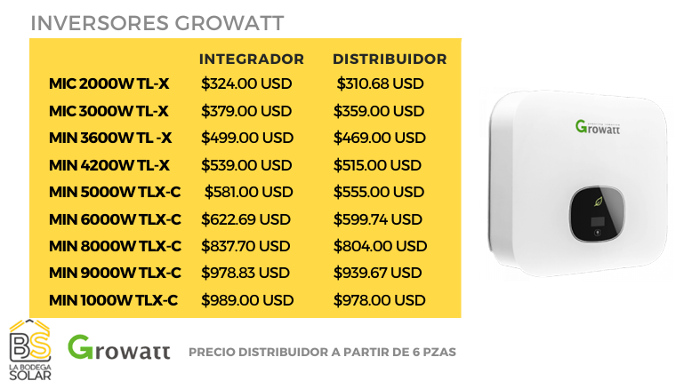
Nota: Rango de precio (usd /watt) |  | COSTO POR WATT (USD /WATT) | POTENCIA A INSTALAR (KWP) |  | 0.75-1.1
0.85-1.1 |  | 0.85 | 2.48

Variar de acuerdo a tipo de cambio de |  | TIPO DE CAMBIO | COSTO TOTAL (MXN)
DOF al día de cotización |  | 18.6267 | $39,265.08 |  | $9,816.27
 |  |  | $9,816.27
 |  |  | $8,293.06

 | Descripción |  | Total
 | tamaño del sistema |  | 2480 | W
 | T.C. |  | 18.6267
 | Precio dólar/ watt |  | 0.73276
 | Subtotal (MXN) |  | $33,849.27
 | IVA (MXN) |  | $5,415.88
 | TOTAL (MXN) |  | $39,265.16

 |  |  |  | ROI ESTIMADO
 |  |  |  | 2.68

Equipos
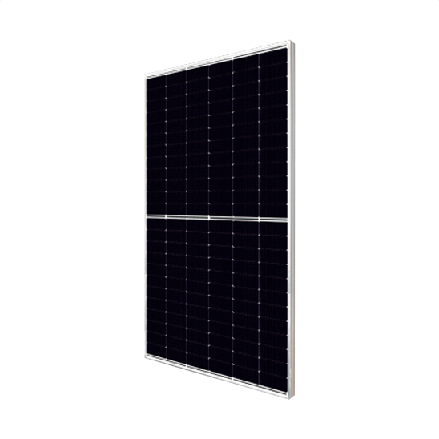

Panel solar
Canadian solar
620 W
Cantidad: 9

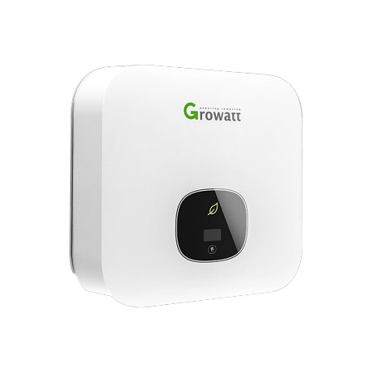

Inversor
Marca: Growatt
Potencia: 5 kW
Cantidad: 1

